2024_02_data
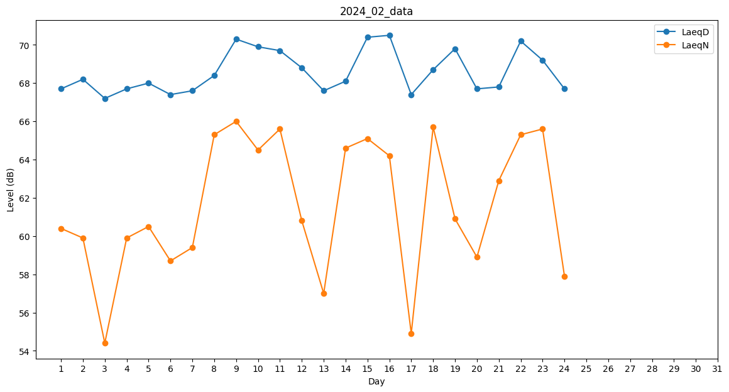
Day | LaeqD | LaeqN
1 | 67.7 | 60.4
2 | 68.2 | 59.9
3 | 67.2 | 54.4
4 | 67.7 | 59.9
5 | 68 | 60.5
6 | 67.4 | 58.7
7 | 67.6 | 59.4
8 | 68.4 | 65.3
9 | 70.3 | 66
10 | 69.9 | 64.5
11 | 69.7 | 65.6
12 | 68.8 | 60.8
13 | 67.6 | 57
14 | 68.1 | 64.6
15 | 70.4 | 65.1
16 | 70.5 | 64.2
17 | 67.4 | 54.9
18 | 68.7 | 65.7
19 | 69.8 | 60.9
20 | 67.7 | 58.9
21 | 67.8 | 62.9
22 | 70.2 | 65.3
23 | 69.2 | 65.6
24 | 67.7 | 57.9
25 | 0 | 0
26 | 0 | 0
27 | 0 | 0
28 | 0 | 0
29 | 0 | 0

